Lapas1
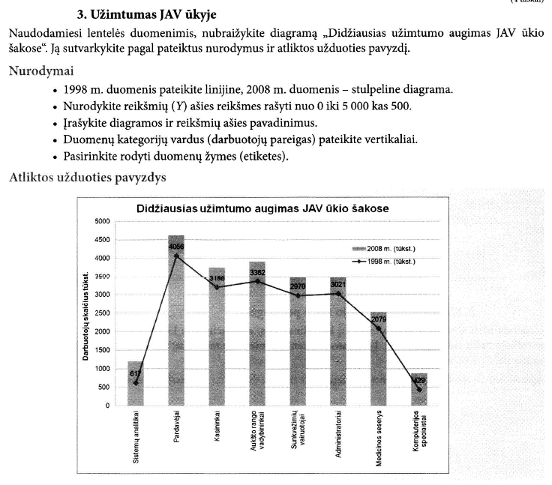
Didžiausias užimtumo augimas JAV ūkio šakose
DIDŽIAUSIAS UŽIMTUMO AUGIMAS JAV ŪKIO ŠAKOSE
Darbuotojai | 1998 m. (tūkst.) | 2008 m. (tūkst.) | Pokytis (tūkst.)
Sistemų analitikai | 617 | 1194 | 577
Pardavėjai | 4056 | 4620 | 564
Kasininkai | 3198 | 3754 | 556
Aukšto rango vadybininkai | 3362 | 3913 | 551
Sunkvežimių vairuotojai | 2970 | 3463 | 493
Administratoriai | 3021 | 3484 | 463
Medicinos seserys | 2079 | 2530 | 451
Kompiuterijos speciaistai | 429 | 869 | 440

Lapas2
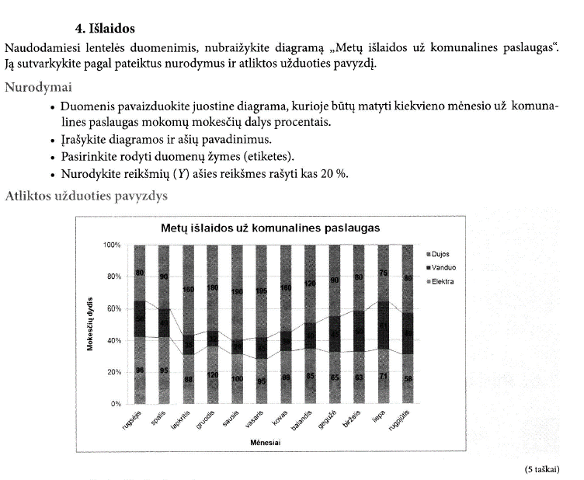
Mokesčiai
Mėnuo | Elektra | Vanduo | Dujos
rugsėjis | 96 | 50 | 80
spalis | 95 | 40 | 90
lapkritis | 88 | 35 | 160
Metų išlaidos už komunalines paslaugas
gruodis | 120 | 32 | 180
sausis | 100 | 29 | 190
vasaris | 95 | 45 | 195
kovas | 98 | 36 | 160
balandis | 85 | 40 | 120
gegužė | 65 | 45 | 90
birželis | 63 | 50 | 80
liepa | 71 | 61 | 75
rugpjūtis | 58 | 49 | 80

Lapas3
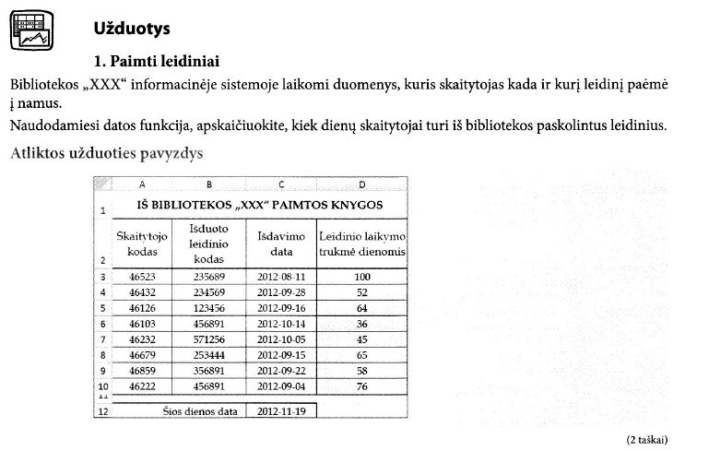
IŠ BIBLIOTEKOS „XXX“ PAIMTOS KNYGOS
Skaitytojo kodas | Išduoto leidinio kodas | Išdavimo data | Leidinio laikymo trukmė dienomis
46523 | 235689 | 2012-08-11 | 100
46432 | 234569 | 2012-09-28 | 52
46126 | 123456 | 2012-09-16 | 64
46103 | 456891 | 2012-10-14 | 36
46232 | 571256 | 2012-10-05 | 45
46679 | 253444 | 2012-09-15 | 65
46859 | 356891 | 2012-09-22 | 58
46222 | 456891 | 2012-09-04 | 76

Šios dienos data |  | 2012-11-19

 | datos funkcijos:
 | =TODAY()
 | =NOW()
 | =YEAR(C12)
 | =MONTH(C12)
 | =DAY(C12)
 | =WEEKDAY(C12, 2)
 | data yra skaičius, todėl su ja galima atlikti aritmetinius veiksmus
 | 1 | 1900-01-01
 | 100 | 1900-04-09
 | 43788 | 2019-11-19

 | Skirtumą tarp dviejų datų galima ieškoti su date diference funkcija
 | =DATEDIF(pradžios_data, pabaigos_data, matavimo vienetai)
 |  | "y" | metai
 |  | "m" | mėnuo
 |  | "d" | diena

Lapas4
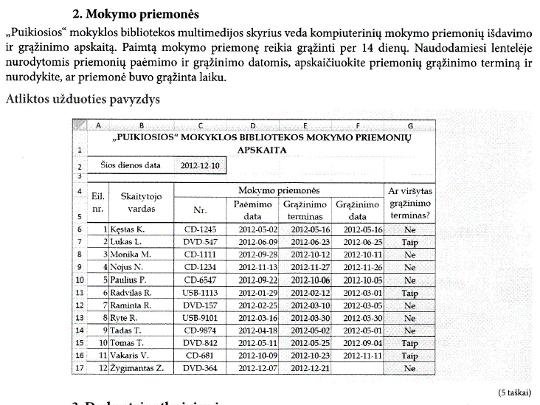
„PUIKIOSIOS“ MOKYKLOS BIBLIOTEKOS MOKYMO PRIEMONIŲ APSKAITA
Šios dienos data |  | 2012-12-10

Eil. nr. | Skaitytojo vardas | Mokymo priemonės |  |  |  | Ar viršytas grąžinimo terminas?
 |  | Nr. | Paėmimo data | Grąžinimo terminas | Grąžinimo data
1 | Kęstas K. | CD-1245 | 2012-05-02 | 2012-05-16 | 2012-05-16 | Taip
2 | Lukas L. | DVD-547 | 2012-06-09 | 2012-06-23 | 2012-06-25 | Taip
3 | Monika M. | CD-1111 | 2012-09-28 | 2012-10-12 | 2012-10-11 | Ne
4 | Nojus N. | CD-1234 | 2012-11-13 | 2012-11-27 | 2012-11-26 | Ne
5 | Paulius P. | CD-6547 | 2012-09-22 | 2012-10-06 | 2012-10-05 | Ne
6 | Radvilas R. | USB-1113 | 2012-01-29 | 2012-02-12 | 2012-03-01 | Taip
7 | Raminta R. | DVD-157 | 2012-02-25 | 2012-03-10 | 2012-03-05 | Ne
8 | Rytė R. | USB-9101 | 2012-03-16 | 2012-03-30 | 2012-03-30 | Taip
9 | Tadas T. | CD-9874 | 2012-04-18 | 2012-05-02 | 2012-05-01 | Ne
10 | Tomas T. | DVD-842 | 2012-05-11 | 2012-05-25 | 2012-09-04 | Taip
11 | Vakaris V. | CD-681 | 2012-10-09 | 2012-10-23 | 2012-11-11 | Taip
12 | Žygimantas Z. | DVD-364 | 2012-12-07 | 2012-12-21 |  | Ne

Lapas5
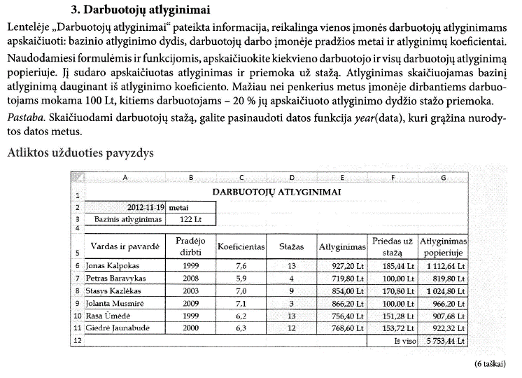
DARBUOTOJŲ ATLYGINIMAI
2012-11-19 | metai
Bazinis atlyginimas | 122 Lt

Vardas ir pavardė | Pradėjo dirbti | Koeficientas | Stažas | Atlyginimas | Priedas už stažą | Atlyginimas popieriuje
Jonas Kalpokas | 1999 | 7.6 | 13 | 927.20 Lt | 185.44 Lt | 1,112.64 Lt
Petras Baravykas | 2008 | 5.9 | 4 | 719.80 Lt | 100.00 Lt | 819.80 Lt
Stasys Kazlėkas | 2003 | 7.0 | 9 | 854.00 Lt | 170.80 Lt | 1,024.80 Lt
Jolanta Musmirė | 2009 | 7.1 | 3 | 866.20 Lt | 100.00 Lt | 966.20 Lt
Rasa Ūmėdė | 1999 | 6.2 | 13 | 756.40 Lt | 151.28 Lt | 907.68 Lt
Giedrė Jaunabudė | 2000 | 6.3 | 12 | 768.60 Lt | 153.72 Lt | 922.32 Lt
 |  |  |  |  | Iš viso | 5,753.44 Lt

Lapas6
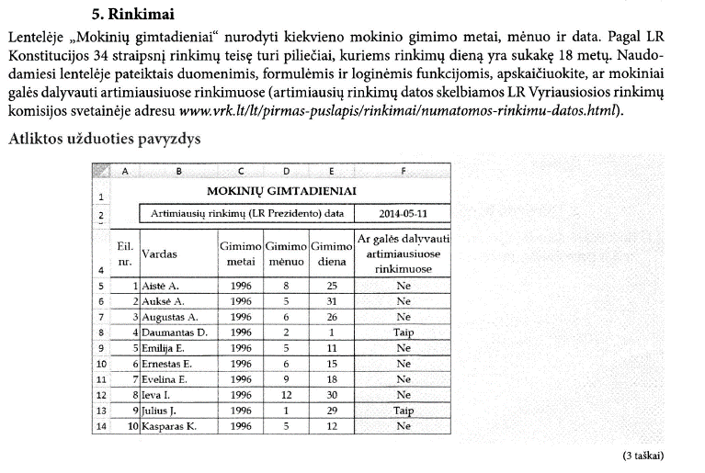
MOKINIŲ GIMTADIENIAI
 | Artimiausių rinkimų (LR Prezidento) data |  |  |  | 2014-05-11

Eil. nr. | Vardas | Gimimo metai | Gimimo mėnuo | Gimimo diena | Ar galės dalyvauti artimiausiuose rinkimuose
1 | Aistė A. | 1996 | 8 | 25 | Ne
2 | Auksė A. | 1996 | 5 | 31 | Ne
3 | Augustas A. | 1996 | 6 | 26 | Ne
4 | Daumantas D. | 1996 | 2 | 1 | Taip
5 | Emilija E. | 1996 | 5 | 12 | Ne
6 | Ernestas E. | 1996 | 6 | 15 | Ne
7 | Evelina E. | 1996 | 9 | 18 | Ne
8 | Ieva I. | 1996 | 12 | 30 | Ne
9 | Julius J. | 1996 | 1 | 29 | Taip
10 | Kasparas K. | 1996 | 5 | 13 | Ne

Lapas7
Gyventojų skaičius skirtingo aukščio vietovėse
 | Gyventojų tankumas, žm/km2
0–25 | 130
25–100 | 100
100–500 | 60
500–1200 | 35
1200–5000 | 10
5000–8000 | 1
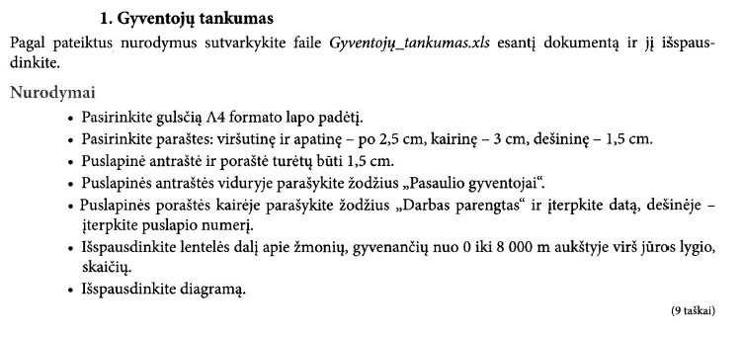
GYVENTOJŲ SKAIČIUS SKIRTINGO AUKŠČIO VIETOVĖSE
Vietovės aukštis, m virš jūros lygio | Gyventojų tankumas, žm/km2
0–25 | 130
25–100 | 100
100–500 | 60
500–1200 | 35
1200–5000 | 10
5000–8000 | 1

Atstumas iki jūros, km | Gyventojų tankumas, žm/km2
0–50 | 130
50–100 | 90
100–500 | 50
500–1000 | 25
1000–5000 | 8

Diagrama
2011 m. Lietuvių gimtosios kalbos valstybinio brandos egzamino rezultatai
Miestas | Egzaminą laikė | Egzaminą išlaikė | 50-100 balų | 75-100 balų | 90-100 balų | Geriausia išlaikiusiųjų dalis, %
Alytaus m. | 785 | 745 | 396 | 216 | 83 | 10.57
Birštono m. | 100 | 97 | 36 | 20 | 7 | 7.00
Kauno m. | 3247 | 3062 | 1659 | 905 | 370 | 11.40
Klaipėdos m. | 1305 | 1200 | 608 | 323 | 136 | 10.42
Neringos m. | 10 | 9 | 4 | 0 | 0 | 0.00
Palangos m. | 175 | 165 | 88 | 45 | 15 | 8.57
Panevėžio m. | 1292 | 1211 | 660 | 361 | 166 | 12.85
Šiaulių m. | 1367 | 1247 | 619 | 334 | 143 | 10.46
Vilniaus m. | 4421 | 4073 | 2324 | 1310 | 610 | 13.80
Visagino m. | 55 | 53 | 32 | 10 | 5 | 9.09

Geriausia egzaminą išlaikiusių mokinių pasiskirstymas miestuose

Skaičiavimai
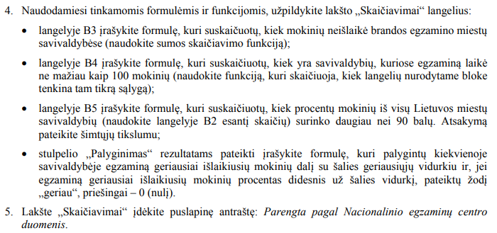
2011 m. Lietuvių gimtosios kalbos valstybinio brandos egzamino rezultatai
Viso laikė miestų savivaldybėse: | 12757
Neišlaikė mokinių: | 895
Savivaldybių skaičius: | 7
Lietuvos geriausia išlaikiusiųjų dalis, % | 0.12

Miestas | Egzaminą laikė | Egzaminą išlaikė | 50-100 balų | 75-100 balų | 90-100 balų | Geriausia išlaikiusiųjų dalis, % | Palyginimas
Alytaus m. | 785 | 745 | 396 | 216 | 83 | 10.57 | geriau
Birštono m. | 100 | 97 | 36 | 20 | 7 | 7.00 | geriau
Kauno m. | 3247 | 3062 | 1659 | 905 | 370 | 11.40 | geriau
Klaipėdos m. | 1305 | 1200 | 608 | 323 | 136 | 10.42 | geriau
Neringos m. | 10 | 9 | 4 | 0 | 0 | 0.00 | 0
Palangos m. | 175 | 165 | 88 | 45 | 15 | 8.57 | geriau
Panevėžio m. | 1292 | 1211 | 660 | 361 | 166 | 12.85 | geriau
Šiaulių m. | 1367 | 1247 | 619 | 334 | 143 | 10.46 | geriau
Vilniaus m. | 4421 | 4073 | 2324 | 1310 | 610 | 13.80 | geriau
Visagino m. | 55 | 53 | 32 | 10 | 5 | 9.09 | geriau

